List1
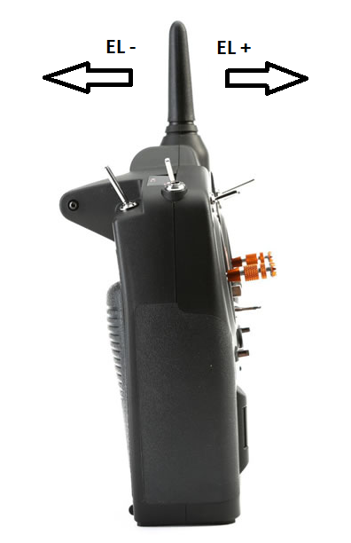
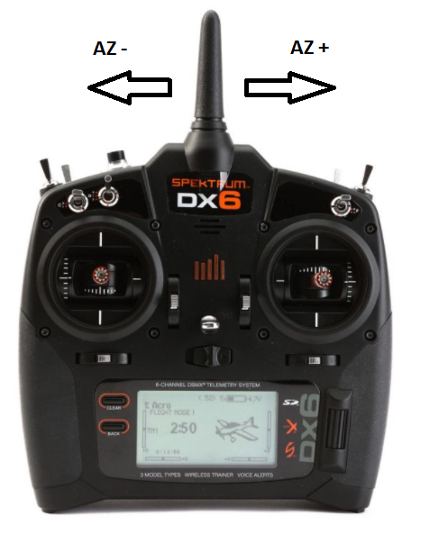
EL dBi
 | EL-H | EL-V
-50 | 3.19 | 10.425
-45 | 1.646 | 9.642
-40 | -0.024 | 8.592
-35 | -0.518 | 7.459
-30 | -0.222 | 6.443
-25 | 0.965 | 5.789
-20 | 1.938 | 5.192
-15 | 2.692 | 4.611
-10 | 2.645 | 3.898
-5 | 1.891 | 3.283
0 | 0.231 | 2.179
5 | -1.742 | 0.814
10 | -2.868 | -0.672
15 | -2.899 | -1.838
20 | -1.872 | -2.437
25 | -0.563 | -2.63
30 | 0.453 | -1.549
35 | 1.338 | 1.052
40 | 1.747 | 4.806
45 | 2.107 | 8.359
50 | 2.441 | 11.063
55 | 2.882 | 12.923
60 | 3.489 | 14.022
65 | 4.014 | 14.527
70 | 4.692 | 14.879
75 | 4.911 | 15.537
80 | 4.449 | 16.446
85 | 2.993 | 17.148
90 | -0.749 | 17.395
95 | -10.666 | 17.071
100 | -1.915 | 16.415
105 | 4.778 | 15.672
110 | 8.646 | 15.329
115 | 11.135 | 14.972
120 | 12.728 | 14.34
125 | 13.666 | 13.546
130 | 14.072 | 12.83
135 | 14.083 | 12.677
AZ dBi
 | AZ-H | AZ-V
-180 | 2.611 | 18.842
-175 | 7.288 | 18.188
-170 | 13.523 | 16.384
-165 | 14.929 | 12.495
-160 | 13.254 | 6.423
-155 | 10.081 | 9.662
-150 | 12.592 | 14.173
-145 | 16.223 | 16.464
-140 | 17.366 | 16.865
-135 | 16.349 | 16.047
-130 | 13.656 | 13.995
-125 | 11.731 | 10.682
-120 | 12.417 | 6.04
-115 | 12.843 | 2.628
-110 | 12.361 | 3.311
-105 | 12.877 | 4.368
-100 | 14.284 | 4.149
-95 | 14.946 | 3.088
-90 | 14.759 | 3.351
-85 | 14.983 | 5.133
-80 | 16.053 | 6.29
-75 | 16.526 | 6.362
-70 | 15.69 | 5.292
-65 | 13.559 | 3.124
-60 | 10.451 | 0.35
-55 | 7.584 | -3.388
-50 | 6.15 | -4.741
-45 | 4.517 | -2.552
-40 | 1.569 | -0.66
-35 | -5.526 | 0.805
-30 | -2.462 | 2.699
-25 | 5.091 | 4.983
-20 | 8.003 | 6.857
-15 | 8.496 | 7.949
-10 | 6.721 | 8.12
-5 | 2.397 | 7.656
0 | -7.409 | 6.647
5 | -0.923 | 5.659
10 | 4.493 | 5.439
15 | 6.758 | 6.303
20 | 6.851 | 7.762
25 | 4.704 | 9.272
30 | -2.025 | 10.482
35 | -8.682 | 11.018
40 | 0.078 | 10.951
45 | 0.554 | 9.986
50 | -0.695 | 8.813
55 | 4.31 | 7.397
60 | 8.751 | 6.271
65 | 11.621 | 6.724
...

